상품제안서
21도 프리미엄 디퓨져 500ml x 2 SET | 상품코드: F33051

 |  |  |  |  |  |  | 02-412-0044 | www.easy1.co.kr
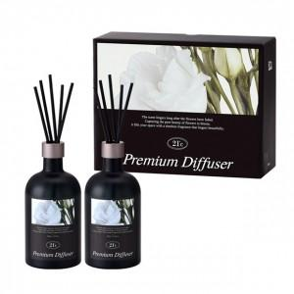

【상세/제작정보】

【인쇄/포장옵션】 | 스티커 / 기본케이스 (아트지 선물포장 가능)

【공급단가】 | 수량 | 30~ | 50~ | 100~ | 300~ | 500~
*VAT별도 | 단가 | 18,750원 | 18,450원 | 18,000원 | 17,550원 | 17,250원

【상품 URL】 | https://easy1.co.kr:443/src/goods_detail.php?gdno=33051

